Sheet1
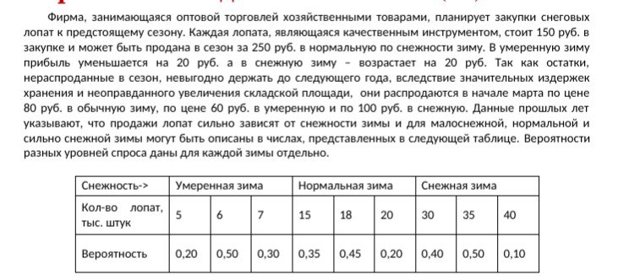
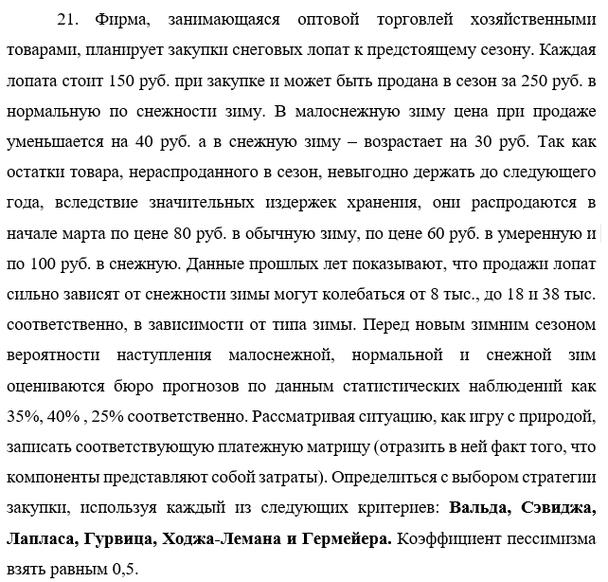
Базовая стоимость лопаты |  |  | 150
Стоимость сбыта лопаты | Снега мало |  | 210 |  |  | Моя задача:
 | Средне |  | 250
 | Снега много |  | 280
Мартовские цены сбыта | Снега мало |  | 60
 | Средне |  | 80
 | Снега много |  | 100
Шансы сезонов | Снега мало |  | 0.35
 | Средне |  | 0.4
 | Снега много |  | 0.25

Сезон | Сбыт в сезон | Сбыт вне сезона | Шанс сезона | Средняя прибыль | С учетом шанса сезона
Малоснежный | 210 | 60 | 0.35 | -15 | -5.25
Нормальный | 250 | 80 | 0.4 | 15 | 6
Снежный | 280 | 100 | 0.25 | 40 | 10

Похожая задача:

